开发框架解决方案
设计思想
 | 运用MVC的设计模式，考虑使用Bootstrap + SpringMVC + Spring + Mybatis作为该项目的主要构建框架。

 | MVC是一种设计模式，分为Model（模型）-View（视图）-Controller（控制器）三层，是目前软件业界主流的设计模式。

 | SpringMVC就是是基于该设计模式的一个优秀的主流开发框架，通过实现Model-View-Controller模式来很好地将数据、业务与展现进行分离。
 | 配置简单、易于扩展，便于开发。

 | Bootstrap，来自 Twitter，是目前很受欢迎的前端框架。
 | 基于HTML5和CSS3开发的，它在jQuery的基础上进行了更为个性化和人性化的完善，形成一套自己独有的网站风格，并兼容大部分jQuery插件。

 | Spring是为了企业应用的复杂性而创建的一种轻量级框架，可以更好地处理中间层的逻辑，方便耦合，便于开发，利于和其他框架集成，提供IOC（控制反转）和AOP（面向切面）等特性。

 | Mybatis是一个流行的持久层框架，提供了数据映射功能，提供了对底层数据访问的封装，提供了DAO框架，便于开发。

框架构成图

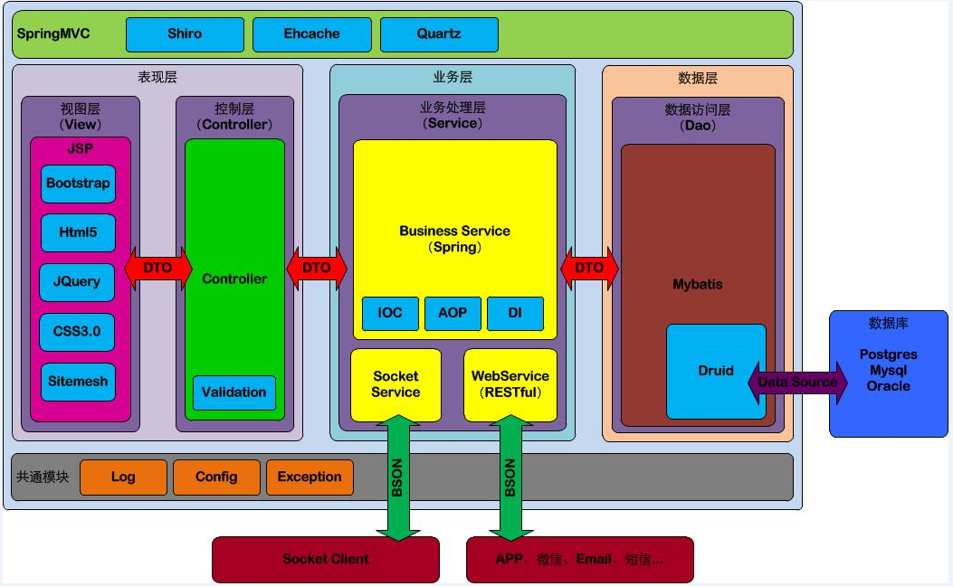

技术点解释
1.多国语言支持：
 | 框架自带多国语言支持，可根据客户端的语言进行区分自带切换，也可设置手动切换。

2.响应式页面布局：
 | 运用Bootstrap+H5+CSS3可以设计响应式页面布局，便于移动端对网站的访问。

3.Sitemesh：
 | 是个典型的装饰模式。可以把相同结构的页面配置一个装饰器，从而把可变的部分抽出来，这样就只用关心自己的数据处理及显示，至于用到哪个地方就由装饰器去负责。

4.Druid：
 | 是阿里巴巴开发的一个开源的数据库连接池技术框架，支持所有JDBC兼容的数据库，包括Oracle、MySql、Derby、Postgresql、SQL Server、H2等等。
 | 可以监控数据库访问性能，Druid内置提供了一个功能强大的StatFilter插件，能够详细统计SQL的执行性能，这对于线上分析数据库访问性能有帮助。
 | 可以对数据库密码加密，安全性高；有良好的SQL执行日志记录，可以按需要选择相应的LogFilter，监控应用的数据库访问情况。
 | 支付高并发。

5.Shiro：
 | Shiro是一个强大易用的Java安全框架,提供了认证、授权、加密和会话管理等功能。

6.分布式缓存：
 | Ehcache可以对页面、对象、数据进行缓存，同时支持集群/分布式缓存。
 | 支持高并发，易于使用。

7.BSON：
 | 一种类json的一种二进制形式的存储格式，简称Binary JSON，可以做为网络数据交换的一种存储形式。
 | 具有更快的遍历速度，操作更简易和额外的数据类型等特性。

8.Quartz：
 | Quartz是一个完全由java编写的开源作业调度框架，方便定制作业任务。

9.Postgres：
 | 是一个自由的对象-关系数据库服务器(数据库管理系统)。
 | 可以存储Array和JSON数据类型，支持高并发，稳定性好，速度快。
 | 百万级别的数据量没有问题，一般用于处理金融数据。

10.RESTful：
 | 建立在分布式基础之上，使页面和服务分开，页面通过URL的方式来访问服务端，可提供移动端访问接口。

补充
 | 该框架提供完整的日志记录，统一的异常捕捉等共通功能。

开发工具推荐
 | 开发环境： | Eclipse或者Spring Tool Suite
 | 编辑环境： | JDK 1.7以上
 | Web服务器： | Tomcat 7以上
 | 数据库： | Postgres
 | 注：用Maven可以快速构建项目，编译和生成站点。

服务器推荐配置
 | 鉴于10000个终端，每日100条采集数据量来估算，
 | 建议Web服务器（Site）、AP服务器（Service）、数据库服务器（Postgres）分开。
 | 硬件配置：4核CPU，16G内存，500G（数据库服务器建议1T）
 | Tomcat默认并发数是150，具体能承载多少并发，需要看硬件的配置，CPU越多性能越高，分配给JVM的内存越多性能也就越高。

交付成果物
1、Source（开发框架+Demo）
 | Demo1（关于主界面、登陆）
 | Demo2（关于两张表的数据的增删改查）
 | Demo3（关于Shiro的Demo）
 | Demo4（关于Quartz的Demo）
 | Demo5（关于Socket接口调用的Demo）
 | Demo6（关于WebService接口调用的Demo）
 | Demo7（关于地图展示数据的Demo）

2、技术点涉及的配置文件的解释说明文档。

